13
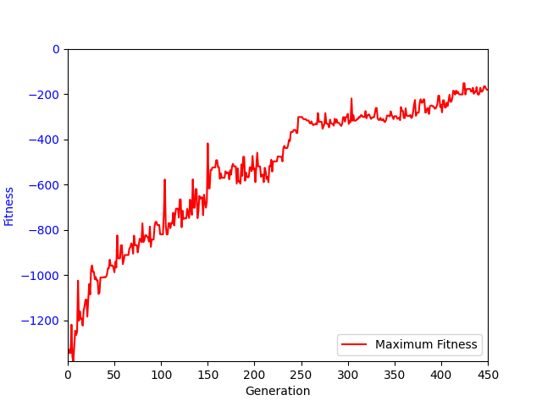
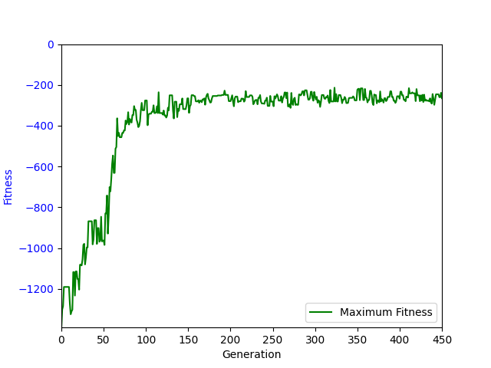
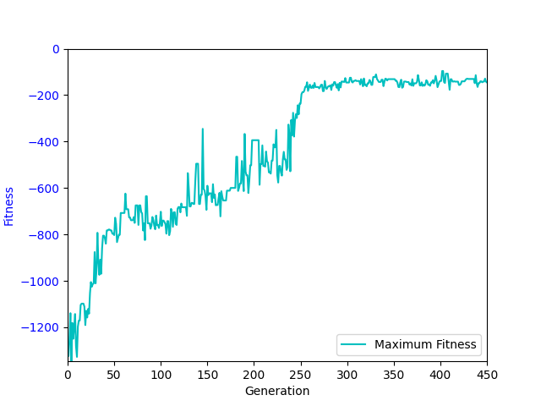
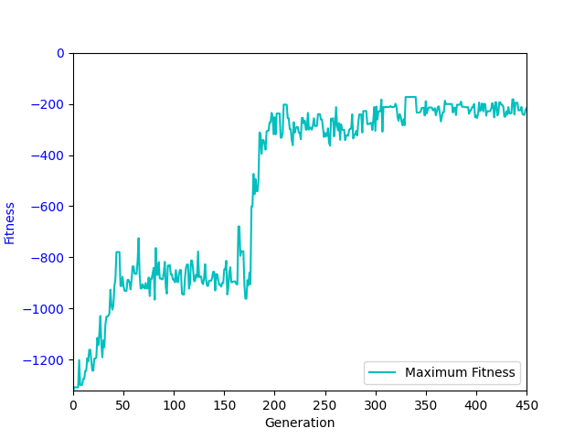
sub(read(a0, a1), add(sin(read(a0, a1)), add(add(a2, add(write(a0, 0, add(a2, add(add(memProtectedDiv(a1, conditional(a2, a1)), a2), memProtectedDiv(a1, conditional(a2, a1))))), a2)), a2))) | -75.77 | -70.86 | -77.19 | -164.69 | -249.4 | -230.34 | -249.78 | -264.62 | -337.12 | -425.88 | -461.34 | -611.12 | -1197.62 | -1391.36 | -1590.54 | -1713.61
add(memProtectedDiv(cos(a1), sub(sin(sin(sin(read(a0, 0)))), write(a0, sin(limit(a2, read(a0, a2), a2)), a2))), write(a0, abs(add(memProtectedDiv(a1, a1), limit(a1, a2, a2))), a2)) | -65 | -60.39 | -64.82 | -125.31 | -611.12 | -498.13 | -491.94 | -356.41 | -326.86 | -300.56 | -639.92 | -659.53 | -860.38 | -1201.52 | -1275.5 | -1619.78
sub(sub(memProtectedDiv(protectedLog(conditional(a2, read(a0, 0))), a2), write(a0, memProtectedDiv(protectedLog(limit(a1, a1, write(a0, abs(a2), conditional(a2, sub(write(a0, 0, a2), 0))))), memProtectedDiv(protectedLog(a2), a2)), a2)), a2) | -143.74 | -116.56 | -133.36 | -400.24 | -299.47 | -362.38 | -461.91 | -486.31 | -597.42 | -635.21 | -672.08 | -678.22 | -825.2 | -817.86 | -1333.34 | -1590.8
sub(sub(sub(sub(read(a0, read(a0, a2)), add(a2, a2)), sin(read(a0, sub(memProtectedDiv(a2, 0), 0)))), a2), write(a0, add(add(a2, a2), abs(conditional(0, add(sub(sub(a1, a2), add(a2, sub(read(a0, conditional(0, limit(a2, a2, a2))), sin(a1)))), memProtectedDiv(0, 0))))), add(0, memProtectedDiv(a2, protectedLog(abs(a1)))))) | -74.88 | -71.85 | -86.38 | -248.93 | -196.86 | -240.51 | -252.71 | -298.94 | -401.35 | -399.46 | -446.48 | -492.97 | -865.5 | -1441.16 | -1628.48 | -1708.7
sub(sub(0, a2), memProtectedDiv(limit(conditional(a1, a2), cos(read(a0, abs(cos(sin(a1))))), 0), write(a0, 0, a2))) | -109.59 | -86.65 | -97.96 | -407.15 | -407.98 | -343.55 | -365.37 | -391.63 | -460.9 | -535.77 | -601.24 | -705.01 | -785.77 | -1042.37 | -1441.2 | -1665.2
add(a1, sub(sub(read(a0, cos(a1)), add(add(a1, add(a2, sin(read(a0, a1)))), add(a2, a2))), write(a0, sub(read(a0, a2), memProtectedDiv(cos(cos(a2)), sin(sin(conditional(sub(0, 0), 0))))), memProtectedDiv(protectedLog(write(a0, a2, abs(protectedLog(cos(a2))))), sin(a2))))) | -63.64 | -66.91 | -91.76 | -235.43 | -191.66 | -206.26 | -228.47 | -253.36 | -344.24 | -379.66 | -446.05 | -691.59 | -1168.97 | -1420.22 | -1602.92 | -1762.95
sub(sub(sub(sub(read(a0, 0), a2), sin(read(a0, 0))), a2), write(a0, a2, add(a1, sub(sub(sin(0), memProtectedDiv(conditional(memProtectedDiv(sin(cos(a1)), a2), a2), a2)), memProtectedDiv(conditional(a1, a2), a2))))) | -70.96 | -85.11 | -123.05 | -296.86 | -185.3 | -229.27 | -227.96 | -269.37 | -319.5 | -389.56 | -478.42 | -881.69 | -1222.4 | -1509.18 | -1669.32 | -1774.16
sub(sub(sub(read(a0, a2), a2), write(a0, conditional(a1, 0), memProtectedDiv(add(add(a2, a2), a2), protectedLog(conditional(a1, a2))))), memProtectedDiv(add(add(a2, a2), a2), cos(a1))) | -65.25 | -81.26 | -71.56 | -108.53 | -393.51 | -321.11 | -281.11 | -248.88 | -303.25 | -334.52 | -352.78 | -514.62 | -909.32 | -1276.58 | -1570.66 | -1710.7
sub(sub(sub(read(a0, protectedLog(abs(cos(limit(a1, abs(abs(abs(a1))), protectedLog(a2)))))), a2), write(a0, sub(a1, sin(abs(0))), add(add(a2, memProtectedDiv(protectedLog(abs(a2)), a2)), add(a2, memProtectedDiv(protectedLog(abs(a2)), sin(a2)))))), add(a2, add(a2, conditional(a1, add(a1, read(a0, add(conditional(0, 0), a2))))))) | -185.97 | -103.38 | -110.34 | -146.34 | -250.69 | -180.61 | -203.83 | -227.02 | -296.11 | -347.48 | -392.12 | -459.72 | -521.3 | -1248.47 | -1585.51 | -1711.28

 | 1 | 2 | 3 | 4 | 5 | 6 | 7 | 8 | 9.81 | 11 | 12 | 13 | 14 | 15 | 16 | 17
Fit | -74.88 | -81.26 | -91.76 | -235.43 | -250.69 | -240.51 | -252.71 | -269.37 | -337.12 | -389.56 | -461.34 | -659.53 | -865.5 | -1276.58 | -1585.51 | -1710.7

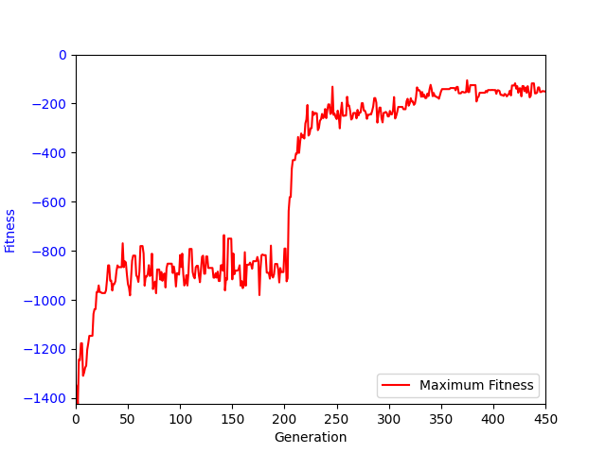
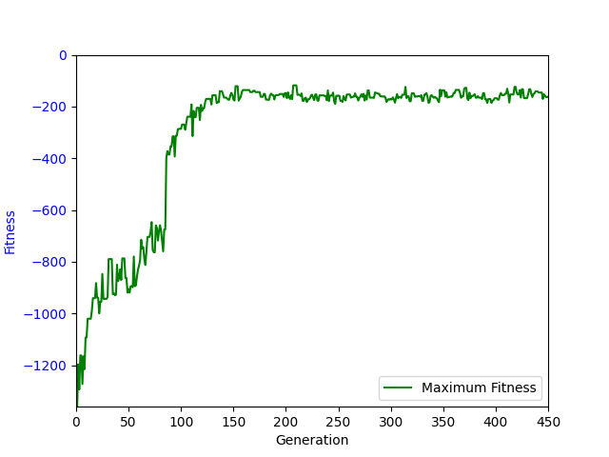
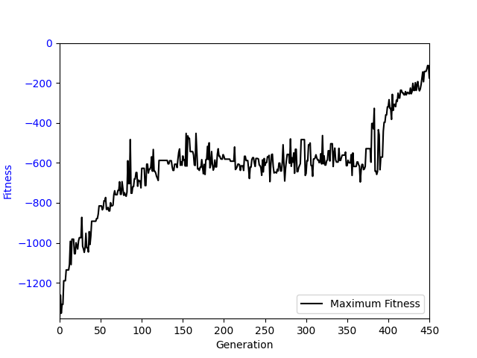
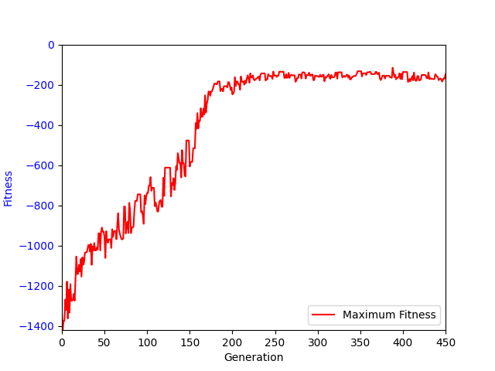

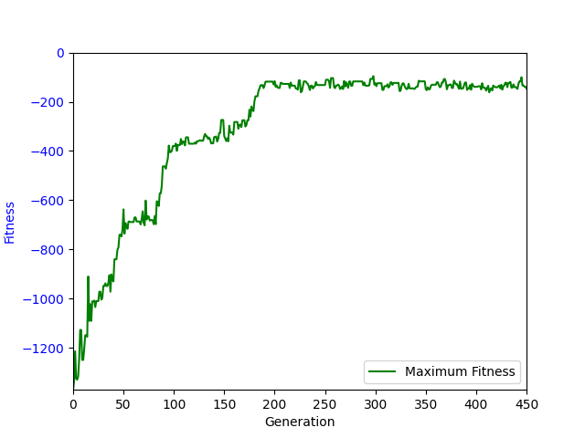
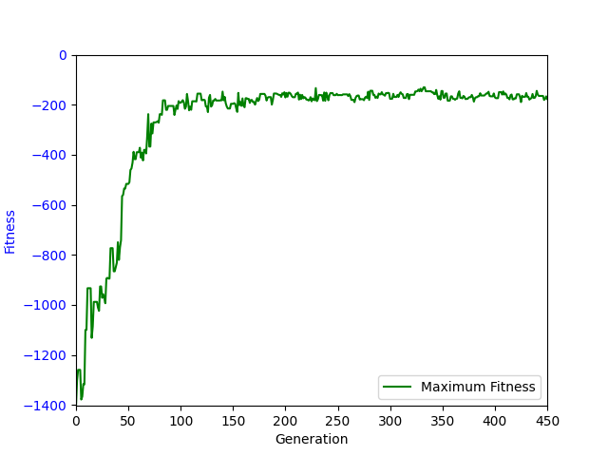
None
 | Fit | Fit
1 | -74.88
2 | -81.26
3 | -91.76
4 | -235.43
5 | -250.69
6 | -240.51
7 | -252.71
8 | -269.37
9.81 | -337.12
11 | -389.56
12 | -461.34
13 | -659.53
14 | -865.5
15 | -1276.58
16 | -1585.51
17 | -1710.7

-9.81
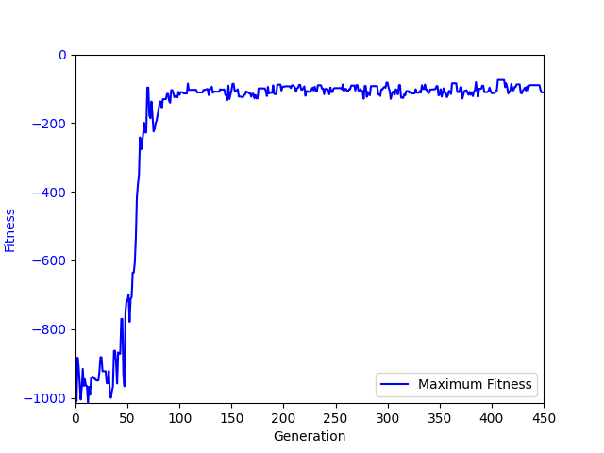
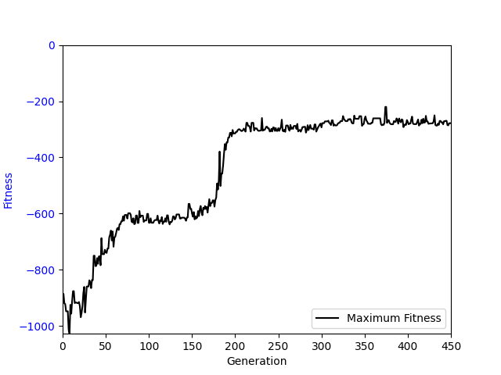
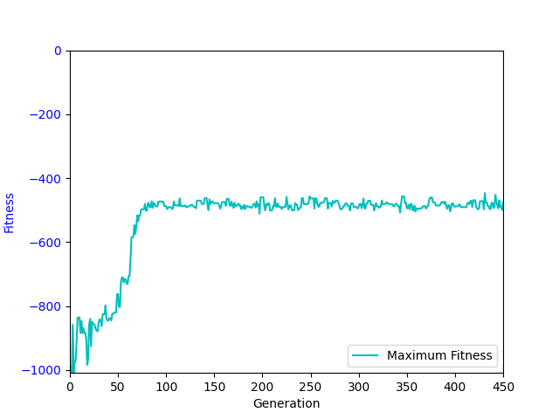
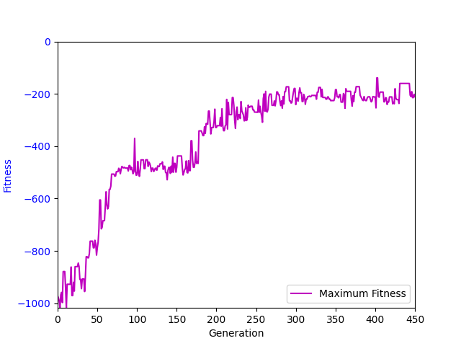
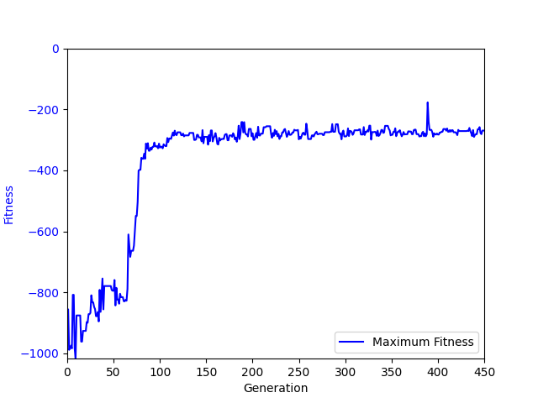
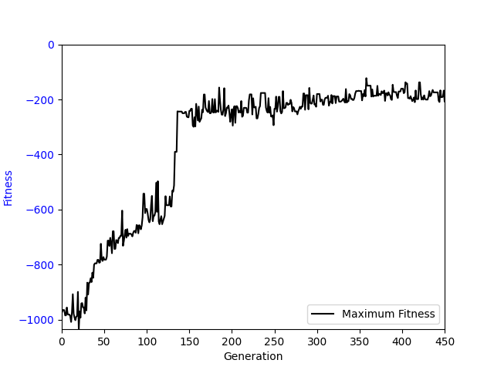
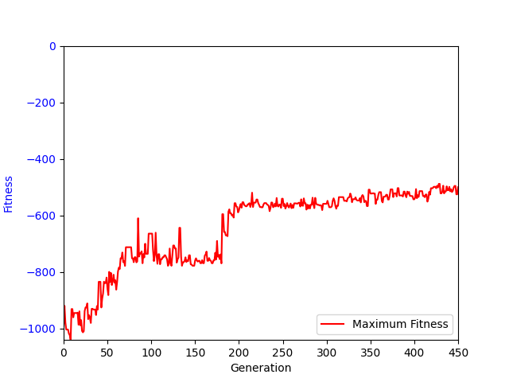
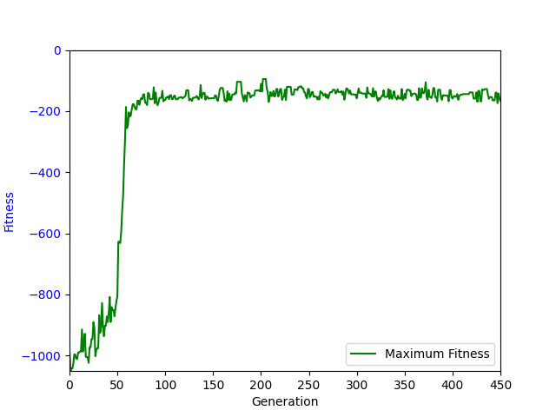
Ind | 1 | 2 | 3 | 4 | 5 | 6 | 7 | 8 | 9.81 | 11 | 12 | 13 | 14 | 15 | 16 | 17
sub(add(read(a0, a2), read(a0, a1)), write(a0, 0, sin(add(a2, read(a0, abs(memProtectedDiv(a1, write(a0, write(a0, a2, sin(add(0, read(a0, abs(a1))))), sin(add(0, read(a0, a2))))))))))) | -1582.88 | -1714.55 | -1825.4 | -1882.9 | -1894.82 | -1864.29 | -1791.92 | -1686.94 | -1105.14 | -1569.94 | -1737.6 | -1845.04 | -1939.47 | -2028.49 | -2088.84 | -2152.44
add(read(a0, add(a1, 0)), conditional(limit(sub(sin(sub(limit(memProtectedDiv(sub(a2, a1), 0), a1, a2), a1)), read(a0, a2)), read(a0, a1), 0), write(a0, a2, sin(add(a2, read(a0, 0)))))) | -1598.48 | -1730.09 | -1828.37 | -1881.95 | -1890.21 | -1845.98 | -1779.63 | -1681.38 | -1060.62 | -1552.81 | -1693 | -1819.5 | -1923.44 | -2013.62 | -2084 | -2144.05
sub(add(a2, read(a0, read(a0, memProtectedDiv(a2, cos(read(a0, a1)))))), write(a0, protectedLog(conditional(0, a2)), add(a2, add(add(a2, a2), a2)))) | -1539.95 | -1711.23 | -1819.75 | -1870.94 | -1876.12 | -1839.66 | -1761.78 | -1665.56 | -1067.07 | -1574.14 | -1746.27 | -1847.75 | -1960.46 | -2024.03 | -2096.57 | -2153.22
add(read(a0, abs(protectedLog(a2))), sub(read(a0, conditional(0, a2)), memProtectedDiv(write(a0, cos(abs(read(a0, 0))), a2), cos(a1)))) | -1256.52 | -1418.32 | -1487.99 | -1611.2 | -1681.09 | -1706.69 | -1729.34 | -1713.26 | -1393.13 | -1705.8 | -1842.95 | -1929.08 | -2011.87 | -2093.23 | -2128.33 | -2190.71
sub(memProtectedDiv(add(add(a2, read(a0, 0)), read(a0, a2)), conditional(sin(read(a0, sin(a1))), conditional(a2, a2))), write(a0, memProtectedDiv(0, 0), sin(a2))) | -62.73 | -71.4 | -62.37 | -110.78 | -580.91 | -464.18 | -421.87 | -291.66 | -285.66 | -629.24 | -854.52 | -920.84 | -772.24 | -1251.61 | -1410.03 | -1602.26
add(read(a0, a2), sub(read(a0, 0), write(a0, abs(limit(limit(conditional(a1, a2), a2, a2), 0, a2)), sub(memProtectedDiv(a2, sub(conditional(a1, conditional(a1, a2)), cos(conditional(a2, 0)))), 0)))) | -65.27 | -86.28 | -108.86 | -192.46 | -405.73 | -553.58 | -518.67 | -502.39 | -517.8 | -513.52 | -629.24 | -643.82 | -781.8 | -1361.95 | -1715.07 | -1864.72
None
sub(read(a0, add(memProtectedDiv(0, a1), sub(read(a0, 0), write(a0, 0, memProtectedDiv(read(a0, a1), cos(a1)))))), write(a0, sub(protectedLog(0), protectedLog(0)), memProtectedDiv(abs(a2), sub(sin(sin(a2)), a2)))) | -133.75 | -203.32 | -329.97 | -360.63 | -443.79 | -540.04 | -601.05 | -647.31 | -581.9 | -532.74 | -676.71 | -677.76 | -1589.88 | -1819.67 | -1896.32 | -2011.32
memProtectedDiv(read(a0, 0), memProtectedDiv(abs(sin(a2)), memProtectedDiv(cos(a1), conditional(read(a0, abs(a1)), sin(write(a0, read(a0, a2), a2)))))) | -1576.82 | -1692.84 | -1759.99 | -1763.52 | -1764.32 | -1757.44 | -1663.53 | -1513.56 | -619.96 | -1353.64 | -1620.46 | -1786.07 | -1885.6 | -1996.28 | -2057.97 | -2119.2
sub(read(a0, a2), add(write(a0, limit(a2, write(a0, 0, write(a0, a1, limit(memProtectedDiv(a1, 0), a1, a2))), a1), sub(0, memProtectedDiv(conditional(add(a1, a1), a2), a2))), sin(read(a0, 0)))) | -608.61 | -574.72 | -726.01 | -857.1 | -1004.67 | -1052.84 | -1138.42 | -969.68 | -422.99 | -1274.58 | -1604.6 | -1706.97 | -1823.38 | -1873.41 | -1964.1 | -2018.06
limit(a2, sin(read(a0, add(0, protectedLog(a2)))), memProtectedDiv(memProtectedDiv(add(protectedLog(a2), a2), a2), write(a0, abs(write(a0, cos(a2), 0)), a2))) | -2019.81 | -2000.12 | -1944.95 | -1847.23 | -1791.4 | -1728.94 | -1656.16 | -1432.12 | -585.17 | -1653.41 | -1774.46 | -1882.34 | -1962.22 | -2029.02 | -2099.23 | -2155.91
sub(read(a0, protectedLog(a1)), write(a0, read(a0, protectedLog(cos(0))), sub(sub(0, 0), memProtectedDiv(abs(memProtectedDiv(memProtectedDiv(a1, a2), a2)), a2)))) | -942.54 | -992.49 | -1012.06 | -1007.92 | -1004.09 | -968.08 | -946.13 | -698.29 | -558.42 | -1149.55 | -1471.72 | -1607.61 | -1744.51 | -1850.59 | -1939.19 | -2013.93
memProtectedDiv(sub(memProtectedDiv(read(a0, a1), a2), add(cos(a1), a1)), write(a0, a2, memProtectedDiv(a2, a1))) | -637.29 | -684.29 | -798.3 | -748.21 | -650.02 | -753.06 | -692.09 | -715.01 | -333.68 | -1254.1 | -1506.79 | -1641.01 | -1743.7 | -1820.35 | -1836.14 | -2015.64
limit(0, sub(read(a0, 0), write(a0, limit(a1, conditional(cos(limit(limit(a1, 0, write(a0, a1, protectedLog(sub(0, a2)))), a2, cos(0))), protectedLog(read(a0, a1))), limit(limit(0, read(a0, limit(a2, a1, a1)), a1), protectedLog(memProtectedDiv(0, a1)), 0)), add(a2, add(a2, add(sub(limit(a1, a2, add(a2, memProtectedDiv(sub(0, a1), a2))), a1), a2))))), memProtectedDiv(sub(sub(0, a2), a1), a2)) | -1052.15 | -985.01 | -1041.42 | -1009.52 | -1060.03 | -1024.59 | -1154.63 | -1086.07 | -522.21 | -649.35 | -1366.73 | -1567.52 | -1718.19 | -1863.55 | -1951.74 | -2014.13

 | 1 | 2 | 3 | 4 | 5 | 6 | 7 | 8 | 9.81 | 11 | 12 | 13 | 14 | 15 | 16 | 17
Fit | -1052.15 | -992.49 | -1041.42 | -1009.52 | -1060.03 | -1052.84 | -1154.63 | -1086.07 | -581.9 | -1274.58 | -1604.6 | -1706.97 | -1823.38 | -1873.41 | -1964.1 | -2018.06

sub(add(read(a0, a2), read(a0, a1)), write(a0, 0, sin(add(a2, read(a0, abs(memProtectedDiv(a1, write(a0, write(a0, a2, sin(add(0, read(a0, abs(a1))))), sin(add(0, read(a0, a2))))))))))) | -1255.77 | -1082.69 | -267.99 | -152.41 | -118.9 | -121.18 | -127.88 | -110.85 | -130.67 | -151.08 | -142.1 | -166.75 | -150.75 | -153.93 | -157.83 | -124.18
add(read(a0, add(a1, 0)), conditional(limit(sub(sin(sub(limit(memProtectedDiv(sub(a2, a1), 0), a1, a2), a1)), read(a0, a2)), read(a0, a1), 0), write(a0, a2, sin(add(a2, read(a0, 0)))))) | -1303.32 | -1079.99 | -415.87 | -199.02 | -138.13 | -137.19 | -123.83 | -126.87 | -117.44 | -151.74 | -129.26 | -147.29 | -149.06 | -163.47 | -141.66 | -157.42
sub(add(a2, read(a0, read(a0, memProtectedDiv(a2, cos(read(a0, a1)))))), write(a0, protectedLog(conditional(0, a2)), add(a2, add(add(a2, a2), a2)))) | -1119.28 | -484.65 | -101.76 | -103.09 | -112.6 | -94.63 | -119 | -129.32 | -137.71 | -148.99 | -129.48 | -143.33 | -148.32 | -166.09 | -145.96 | -153.56
add(read(a0, abs(protectedLog(a2))), sub(read(a0, conditional(0, a2)), memProtectedDiv(write(a0, cos(abs(read(a0, 0))), a2), cos(a1)))) | -911.35 | -249.02 | -201.15 | -206.38 | -186.01 | -216.23 | -213.71 | -235.22 | -235.74 | -278.59 | -247.65 | -274.8 | -270.91 | -274.33 | -319.3 | -265.76
sub(memProtectedDiv(add(add(a2, read(a0, 0)), read(a0, a2)), conditional(sin(read(a0, sin(a1))), conditional(a2, a2))), write(a0, memProtectedDiv(0, 0), sin(a2))) | -78.62 | -78.42 | -94.11 | -77.95 | -85.15 | -103.56 | -126.17 | -113.96 | -114.8 | -110.94 | -112.94 | -103.99 | -117.7 | -123.01 | -110.35 | -109.31
add(read(a0, a2), sub(read(a0, 0), write(a0, abs(limit(limit(conditional(a1, a2), a2, a2), 0, a2)), sub(memProtectedDiv(a2, sub(conditional(a1, conditional(a1, a2)), cos(conditional(a2, 0)))), 0)))) | -69.09 | -77.41 | -73.83 | -90.83 | -86.95 | -106.98 | -98.01 | -126.86 | -136.18 | -139.74 | -123.64 | -133.65 | -142.58 | -141.2 | -143.02 | -134.89
sub(read(a0, add(memProtectedDiv(0, a1), sub(read(a0, 0), write(a0, 0, memProtectedDiv(read(a0, a1), cos(a1)))))), write(a0, sub(protectedLog(0), protectedLog(0)), memProtectedDiv(abs(a2), sub(sin(sin(a2)), a2)))) | -65.31 | -68.16 | -77.72 | -91.9 | -97.64 | -104.28 | -114.83 | -132.84 | -133.55 | -133.29 | -118.07 | -136.3 | -135.78 | -135.79 | -143.89 | -141.66
memProtectedDiv(read(a0, 0), memProtectedDiv(abs(sin(a2)), memProtectedDiv(cos(a1), conditional(read(a0, abs(a1)), sin(write(a0, read(a0, a2), a2)))))) | -1450.61 | -1368.21 | -457.73 | -258.18 | -215.37 | -136.69 | -97.55 | -107.78 | -108.05 | -93.34 | -96 | -104.5 | -99.98 | -89.65 | -100.14 | -102.94
sub(read(a0, a2), add(write(a0, limit(a2, write(a0, 0, write(a0, a1, limit(memProtectedDiv(a1, 0), a1, a2))), a1), sub(0, memProtectedDiv(conditional(add(a1, a1), a2), a2))), sin(read(a0, 0)))) | -332.71 | -176.79 | -102.56 | -90.26 | -95.39 | -107.78 | -105.32 | -142.95 | -122.91 | -125.3 | -120.39 | -143.27 | -121.44 | -147.15 | -133.59 | -135.36
limit(a2, sin(read(a0, add(0, protectedLog(a2)))), memProtectedDiv(memProtectedDiv(add(protectedLog(a2), a2), a2), write(a0, abs(write(a0, cos(a2), 0)), a2))) | -2013.3 | -494.87 | -377.43 | -264.99 | -374.18 | -343 | -335.51 | -301.03 | -247.46 | -281.97 | -306.2 | -213.13 | -177.21 | -180.01 | -168.94 | -174.77
sub(read(a0, protectedLog(a1)), write(a0, read(a0, protectedLog(cos(0))), sub(sub(0, 0), memProtectedDiv(abs(memProtectedDiv(memProtectedDiv(a1, a2), a2)), a2)))) | -147.44 | -147.78 | -153.9 | -143.36 | -161.76 | -271.26 | -262.84 | -238.19 | -263.84 | -113.38 | -120.3 | -121.94 | -107.58 | -110.56 | -113.62 | -103.9
memProtectedDiv(sub(memProtectedDiv(read(a0, a1), a2), add(cos(a1), a1)), write(a0, a2, memProtectedDiv(a2, a1))) | -355.14 | -131.37 | -107.95 | -77.45 | -89.78 | -86.58 | -89.94 | -89.18 | -90.22 | -99.79 | -103.37 | -93.77 | -109.15 | -112.9 | -118.06 | -102.45
limit(0, sub(read(a0, 0), write(a0, limit(a1, conditional(cos(limit(limit(a1, 0, write(a0, a1, protectedLog(sub(0, a2)))), a2, cos(0))), protectedLog(read(a0, a1))), limit(limit(0, read(a0, limit(a2, a1, a1)), a1), protectedLog(memProtectedDiv(0, a1)), 0)), add(a2, add(a2, add(sub(limit(a1, a2, add(a2, memProtectedDiv(sub(0, a1), a2))), a1), a2))))), memProtectedDiv(sub(sub(0, a2), a1), a2)) | -156.88 | -127.71 | -115.19 | -111.07 | -114.8 | -109.43 | -112.49 | -125.54 | -112.96 | -148.19 | -136.04 | -139.52 | -144.2 | -159.12 | -165.73 | -153.01

 | -1 | -2 | -3 | -4 | -5 | -6 | -7 | -8 | -9.81 | -11 | -12 | -13 | -14 | -15 | -16 | -17
Fit | -355.14 | -176.79 | -115.19 | -111.07 | -114.8 | -109.43 | -119 | -126.87 | -130.67 | -139.74 | -123.64 | -139.52 | -142.58 | -147.15 | -143.02 | -135.36

 | -17 | -16 | -15 | -14 | -13 | -12 | -11 | -9.81 | -8 | -7 | -6 | -5 | -4 | -3 | -2 | -1 | 1 | 2 | 3 | 4 | 5 | 6 | 7 | 8 | 9.81 | 11 | 12 | 13 | 14 | 15 | 16 | 17
Fit | -135.125 | -143.02 | -147.15 | -142.58 | -139.52 | -123.64 | -139.74 | -130.67 | -126.87 | -119 | -109.43 | -114.8 | -111.07 | -115.19 | -176.79 | -355.14 | -1052.15 | -992.49 | -1041.42 | -1009.52 | -1060.03 | -1052.84 | -1154.63 | -1086.07 | -581.9 | -1274.58 | -1604.6 | -1706.97 | -1823.38 | -1873.41 | -1964.1 | -2018.06

